字典参考
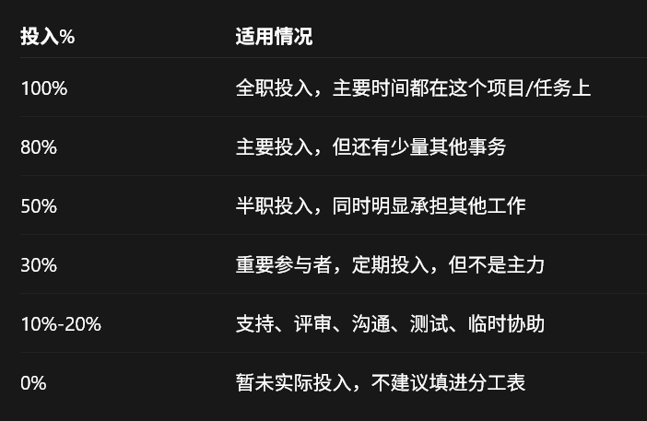
请参考企业分析数据源中的【🔧数据字典】sheet获取所有枚举值

